Worksheet
視能訓練士 | 2014 | 人体の構造と機能及び心身の発達・加齢 |  | 2014_co_14_am001
 |  | 細胞内小器官でないのはどれか。
 |  | 1 | 核
 |  | 2 | 小胞体
 |  | 3 | Golgi体
 |  | 4 | シナプス | 正解
 |  | 5 | ミトコンドリア
視能訓練士 | 2014 | 視覚機能の基礎と検査機器（眼解剖） |  | 2014_co_14_am002
 |  | 加齢により増加・増大するのはどれか。
 |  | 1 | 瞳孔径
 |  | 2 | 調節力
 |  | 3 | 融像幅
 |  | 4 | 水晶体核 | 正解
 |  | 5 | Tenon嚢
視能訓練士 | 2014 | 視覚機能の基礎と検査機器（眼解剖） |  | 2014_co_14_am003
 |  | 日本人成人の眼球構成要素と正常値の組合せで誤っているのはどれか。
 |  | 1 | 角膜屈折力 -- 40D
 |  | 2 | 水晶体直径 -- 7.0mm | 正解
 |  | 3 | 硝子体体積 -- 4.0mL
 |  | 4 | 眼軸長 -- 24mm
 |  | 5 | 視神経乳頭径 -- 1.5mm
視能訓練士 | 2014 | 視覚機能の基礎と検査機器（眼解剖） |  | 2014_co_14_am004
 |  | 眼球外壁の中膜はどれか。
 |  | 1 | 強 膜
 |  | 2 | 結 膜
 |  | 3 | 硝子体
 |  | 4 | 脈絡膜 | 正解
 |  | 5 | 網 膜
視能訓練士 | 2014 | 視覚機能の基礎と検査機器（眼解剖） |  | 2014_co_14_am005
 |  | 視神経線維で無髄の部位はどれか。
 |  | 1 | 眼窩内
 |  | 2 | 眼球内 | 正解
 |  | 3 | 視交叉
 |  | 4 | 視神経管内
 |  | 5 | 頭蓋内
視能訓練士 | 2014 | 人体の構造と機能及び心身の発達・加齢 |  | 2014_co_14_am006
 |  | DNAについて誤っているのはどれか。
 |  | 1 | 遺伝情報を伝える。
 |  | 2 | 細胞核の膜にある。 | 正解
 |  | 3 | 4種類の塩基がある。
 |  | 4 | ミトコンドリアにある。
 |  | 5 | 二重らせん構造をとる。
視能訓練士 | 2014 | 眼科検査学 |  | 2014_co_14_am007
 |  | 他覚的検査はどれか。
 |  | 1 | 検影法 | 正解
 |  | 2 | 視力検査
 |  | 3 | 調節検査
 |  | 4 | 自動視野計による検査
 |  | 5 | Goldmann視野計による検査
視能訓練士 | 2014 | 眼科検査学 |  | 2014_co_14_am008
 |  | 夜盲の診断で有用なのはどれか。2つ選べ。
 |  | 1 | EMG
 |  | 2 | ENG
 |  | 3 | EOG | 正解
 |  | 4 | ERG | 正解
 |  | 5 | VEP
視能訓練士 | 2014 | 保健医療福祉と視能障害のリハビリテーションの理念 | ロービジョン | 2014_co_14_am009
 |  | 身体障害者認定基準において、求心性狭窄がみられた場合の視能率の算出に用いられる視標はどれか。
 |  | 1 | Ⅴ/4
 |  | 2 | Ⅰ/4
 |  | 3 | Ⅰ/3
 |  | 4 | Ⅰ/2 | 正解
 |  | 5 | Ⅰ/1
視能訓練士 | 2014 | 疾病と障害の成り立ち及び回復過程の促進 |  | 2014_co_14_am010
 |  | 空気感染を引き起こすのはどれか。
 |  | 1 | 百日咳菌
 |  | 2 | 髄膜炎菌
 |  | 3 | ロタウイルス
 |  | 4 | アデノウイルス
 |  | 5 | 水痘・帯状疱疹ウイルス | 正解
視能訓練士 | 2014 | 斜視【各型】 |  | 2014_co_14_am011
 |  | 麻痺眼が右眼で右上方視のときに複視が最大となる場合、麻痺筋のともむき筋はどれか。
 |  | 1 | 上直筋
 |  | 2 | 下直筋
 |  | 3 | 上斜筋
 |  | 4 | 下斜筋 | 正解
 |  | 5 | 外直筋
視能訓練士 | 2014 | 両眼視機能と眼球運動 |  | 2014_co_14_am012
 |  | 測定に瞳孔間距離が必要なのはどれか。
 |  | 1 | γ 角
 |  | 2 | 輻湊近点
 |  | 3 | 相対輻湊幅
 |  | 4 | 輻湊角（メートル角）
 |  | 5 | heterophoria法によるAC/A比 | 正解
視能訓練士 | 2014 | 斜視【各型】 |  | 2014_co_14_am013
 |  | 眼筋麻痺に痛みを合併する疾患はどれか。
 |  | 1 | 重症筋無力症
 |  | 2 | Duane症候群
 |  | 3 | Weber症候群
 |  | 4 | Tolosa-Hunt症候群 | 正解
 |  | 5 | Kearns-Sayre症候群
視能訓練士 | 2014 | 視覚生理学の基礎 |  | 2014_co_14_am014
 |  | 最も低い視力はどれか。
 |  | 1 | 小数視力 0.7
 |  | 2 | logMAR値 0
 |  | 3 | 分数視力 20/32 | 正解
 |  | 4 | 縞視力 20cycles/degree
 |  | 5 | 視角1.50分が識別できる視力
視能訓練士 | 2014 | 両眼視機能と眼球運動 |  | 2014_co_14_am015
 |  | 固視微動について正しいのはどれか。
 |  | 1 | 随意的に生じる。
 |  | 2 | 輻湊で減少する。
 |  | 3 | 健常者でみられる。 | 正解
 |  | 4 | EOGで記録できる。
 |  | 5 | 増加すると動揺視を自覚する。
視能訓練士 | 2014 | 視覚生理学の基礎 |  | 2014_co_14_am016
 |  | ERGで右眼のみb波がa波より小さかった。 考えられる疾患はどれか。
 |  | 1 | 高血圧眼底
 |  | 2 | 網膜全剥離
 |  | 3 | 糖尿病網膜症
 |  | 4 | 先天網膜分離症
 |  | 5 | 網膜中心動脈閉塞症 | 正解
視能訓練士 | 2014 | 眼科検査学 |  | 2014_co_14_am017
 |  | フィルタと用途の組合せで正しいのはどれか。
 |  | 1 | 励起フィルタ -- 弱視治療
 |  | 2 | 偏光フィルタ -- 蛍光眼底撮影
 |  | 3 | 光学フィルタ -- ロービジョンケア | 正解
 |  | 4 | Bangerterフィルタ -- 遮光眼鏡
 |  | 5 | neutral densityフィルタ -- 3D映像
視能訓練士 | 2014 | 生理光学 |  | 2014_co_14_am018
 |  | 遠視化するのはどれか。
 |  | 1 | 眼軸長の延長
 |  | 2 | 治療的角膜切除 | 正解
 |  | 3 | 核白内障の進行
 |  | 4 | 眼内レンズの前方移動
 |  | 5 | ピロカルピン塩酸塩の点眼
視能訓練士 | 2014 | 生理光学 |  | 2014_co_14_am019
 |  | -10.00Dの眼鏡で矯正されている場合、コンタクトレンズに変更する際に処方する度数はどれか。
 |  | 1 | -9.00D | 正解
 |  | 2 | -10.00D
 |  | 3 | -11.00D
 |  | 4 | -12.00D
 |  | 5 | -13.00D
視能訓練士 | 2014 | 両眼視機能と眼球運動 |  | 2014_co_14_am020（不備問題複数回答）
 |  | AC/A比が高くなるのはどれか。
 |  | 1 | 乳児内斜視
 |  | 2 | 調節けいれん
 |  | 3 | 屈折性調節性内斜視
 |  | 4 | アトロピン硫酸塩点眼 | 正解
 |  | 5 | 開散過多型間欠性外斜視 | 正解
視能訓練士 | 2014 | 両眼視機能と眼球運動 |  | 2014_co_14_am021
 |  | 眼球運動の正常範囲の基準はどれか。2つ選べ。
 |  | 1 | 輻湊は角膜外縁が内眼角に達する。
 |  | 2 | 外転は瞳孔外縁が外眼角まで達する。
 |  | 3 | 内転は瞳孔内縁が上下涙点を結ぶ線まで達する。 | 正解
 |  | 4 | 上転は瞳孔下縁が内外眼角を結ぶ線上に達する。
 |  | 5 | 下転は角膜上縁が内外眼角を結ぶ線上に達する。 | 正解
視能訓練士 | 2014 | 視覚生理学の基礎 |  | 2014_co_14_am022
 |  | 健常小児の視機能の発達で誤っているのはどれか。
 |  | 1 | 3か月では対象物が視線からそれると探すことができる。
 |  | 2 | 6か月では輻湊反射が確立する。
 |  | 3 | 1歳では融像運動ができる。
 |  | 4 | 2歳では視力が1.0である。 | 正解
 |  | 5 | 6～8歳で視機能は安定する。
視能訓練士 | 2014 | 生理光学 |  | 2014_co_14_am023
 |  | +1.25D=cyl-2.75D70°で矯正される屈折異常の強主経線の度数と軸はどれか。
 |  | 1 | （度数）+1.50D （軸）160°
 |  | 2 | （度数）+1.25D （軸）70°
 |  | 3 | （度数）-1.50D （軸）160° | 正解
 |  | 4 | （度数）-2.75D （軸）70°
 |  | 5 | （度数）-2.75D （軸）160°
視能訓練士 | 2014 | 弱視 |  | 2014_co_14_am024
 |  | 固視検査法で中間透光体の混濁に影響を受けないのはどれか。
 |  | 1 | 角膜反射 | 正解
 |  | 2 | 眼底カメラ
 |  | 3 | ビズスコープ
 |  | 4 | 細隙灯顕微鏡
 |  | 5 | オイチスコープ
視能訓練士 | 2014 | 生理光学 |  | 2014_co_14_am025
 |  | 2.5Dの調節力をもつ0.5Dの近視眼が裸眼で最大限に調節したときに明視できる距離はどれか。
 |  | 1 | 33cm | 正解
 |  | 2 | 40cm
 |  | 3 | 45cm
 |  | 4 | 50cm
 |  | 5 | 75cm
視能訓練士 | 2014 | 視覚生理学の基礎 |  | 2014_co_14_am026
 |  | Amslerチャートを別に示す。 検査表の中心点が見えない患者に用いるのはどれか。
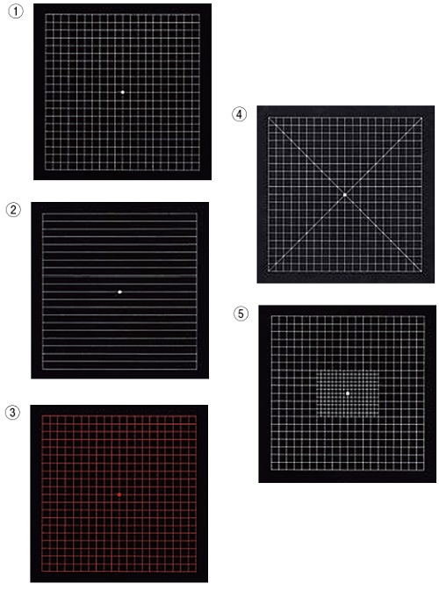
 |  | 1 | ①
 |  | 2 | ②
 |  | 3 | ③
 |  | 4 | ④ | 正解
 |  | 5 | ⑤
視能訓練士 | 2014 | 眼科検査学 |  | 2014_co_14_am027
 |  | 中心フリッカ検査が診断に有用な疾患はどれか。
 |  | 1 | 白内障
 |  | 2 | 円錐角膜
 |  | 3 | 黄斑変性
 |  | 4 | 視神経炎 | 正解
 |  | 5 | 網膜剥離
視能訓練士 | 2014 | 斜視【斜視検査】 |  | 2014_co_14_am028
 |  | 眼位写真を別に示す。 Krimsky法を行うとき、プリズムをあてる眼と基底方向の組合せで正しいのはどれか。

 |  | 1 | 右 眼 -- 基底45°
 |  | 2 | 左 眼 -- 基底315°
 |  | 3 | 右 眼 -- 基底内方と基底上方 | 正解
 |  | 4 | 左 眼 -- 基底内方と基底上方
 |  | 5 | 右 眼 -- 基底外方と基底下方
視能訓練士 | 2014 | 斜視【斜視検査】 |  | 2014_co_14_am029
 |  | Parksの3step法について誤っているのはどれか。
 |  | 1 | 第1と第2眼位をみる。
 |  | 2 | 上下筋の麻痺を診断する。
 |  | 3 | 姿勢反射を利用している。
 |  | 4 | 眼性斜頸があるときに用いる。
 |  | 5 | 複数の麻痺筋の検出に有用である。 | 正解
視能訓練士 | 2014 | 眼科検査学 |  | 2014_co_14_am030
 |  | 白内障の細隙灯顕微鏡写真を別に示す。 撮影方法はどれか。
 |  | 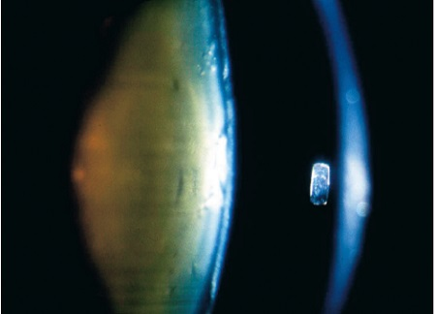
 |  | 1 | 徹照法
 |  | 2 | 拡散照明法
 |  | 3 | 強膜散乱法
 |  | 4 | 鏡面反射法
 |  | 5 | 直接照明法 | 正解
視能訓練士 | 2014 | 視覚機能の基礎と検査機器（眼解剖） |  | 2014_co_14_am031
 |  | 眼圧で正しいのはどれか。
 |  | 1 | 日内変動する。 | 正解
 |  | 2 | 飲水により下降する。
 |  | 3 | 正常値は10mmHg未満である。
 |  | 4 | 触診法は表面麻酔薬の点眼を要する。
 |  | 5 | Goldmann眼圧計は圧入眼圧計である。
視能訓練士 | 2014 | 眼科検査学 |  | 2014_co_14_am032
 |  | 光干渉断層計＜OCT＞で正しいのはどれか。2つ選べ。
 |  | 1 | 外網状層は低反射となる。
 |  | 2 | 低干渉性紫外光を照射する。
 |  | 3 | 神経節細胞層は高反射となる。
 |  | 4 | 網膜血管の深部は低反射＜シャドウ＞となる。 | 正解
 |  | 5 | 神経線維層は黄斑耳側より鼻側で厚く描出される。 | 正解
視能訓練士 | 2014 | 眼科検査学 |  | 2014_co_14_am033
 |  | フルオレセイン蛍光眼底造影で過蛍光になるのはどれか。2つ選べ。
 |  | 1 | 蛍光遮断
 |  | 2 | 蛍光貯留 | 正解
 |  | 3 | 蛍光漏出 | 正解
 |  | 4 | 充盈欠損
 |  | 5 | 充盈遅延
視能訓練士 | 2014 | 疾病と障害の成り立ち及び回復過程の促進 |  | 2014_co_14_am034
 |  | アナフィラキシーの所見でないのはどれか。
 |  | 1 | 嘔 吐
 |  | 2 | 便 秘 | 正解
 |  | 3 | 蕁麻疹
 |  | 4 | 血圧低下
 |  | 5 | 呼吸困難
視能訓練士 | 2014 | 眼科薬理学 |  | 2014_co_14_am035
 |  | 自律神経作用薬でないのはどれか。
 |  | 1 | ピロカルピン塩酸塩
 |  | 2 | フェニレフリン塩酸塩
 |  | 3 | チモロールマレイン酸塩
 |  | 4 | オキシブプロカイン塩酸塩 | 正解
 |  | 5 | シクロペントラート塩酸塩
視能訓練士 | 2014 | 斜視【各型】 |  | 2014_co_14_am036
 |  | 右眼下斜視があり右下方視で複視が最大となるときの麻痺筋はどれか。
 |  | 1 | 右眼上直筋
 |  | 2 | 右眼下斜筋
 |  | 3 | 右眼下直筋
 |  | 4 | 左眼上斜筋 | 正解
 |  | 5 | 左眼下直筋
視能訓練士 | 2014 | 斜視【各型】 |  | 2014_co_14_am037
 |  | 異常神経支配によるのはどれか。2つ選べ。
 |  | 1 | Brown症候群
 |  | 2 | Duane症候群 | 正解
 |  | 3 | Horner症候群
 |  | 4 | Marcus Gunn現象 | 正解
 |  | 5 | Tolosa-Hunt症候群
視能訓練士 | 2014 | 眼疾病学 |  | 2014_co_14_am038
 |  | 涙嚢炎について正しいのはどれか。
 |  | 1 | 両眼性が多い。
 |  | 2 | 抗菌薬を投与する。 | 正解
 |  | 3 | 膠原病に合併しやすい。
 |  | 4 | 新生児に生じることはない。
 |  | 5 | 急性期には涙嚢鼻腔吻合術を行う。
視能訓練士 | 2014 | 眼疾病学 |  | 2014_co_14_am039
 |  | 伝染しない疾患はどれか。
 |  | 1 | 麦粒腫 | 正解
 |  | 2 | 咽頭結膜熱
 |  | 3 | 淋菌性結膜炎
 |  | 4 | 流行性角結膜炎
 |  | 5 | クラミジア結膜炎
視能訓練士 | 2014 | 眼疾病学 |  | 2014_co_14_am040
 |  | Behçet病でみられないのはどれか。
 |  | 1 | 前房蓄膿
 |  | 2 | 虹彩結節 | 正解
 |  | 3 | 眼底出血
 |  | 4 | 関節症状
 |  | 5 | 陰部潰瘍
視能訓練士 | 2014 | 眼疾病学 |  | 2014_co_14_am041
 |  | 網膜色素変性で正しいのはどれか。
 |  | 1 | 孤発例は少ない。
 |  | 2 | 非進行性夜盲である。
 |  | 3 | 網膜血管の拡張を認める。
 |  | 4 | 骨小体様色素沈着を認める。 | 正解
 |  | 5 | 早期から視野障害を自覚する。
視能訓練士 | 2014 | 眼疾病学 |  | 2014_co_14_am042
 |  | 眼内レンズ＜IOL＞について正しいのはどれか。
 |  | 1 | 後発白内障ではIOLが混濁する。
 |  | 2 | トーリックIOLは乱視を矯正する。 | 正解
 |  | 3 | 多焦点IOLは調節力を改善させる。
 |  | 4 | 青色光を抑えるため青色着色レンズが使用される。
 |  | 5 | 度数決定には前房深度と角膜屈折率とが必要である。
視能訓練士 | 2014 | 眼疾病学 |  | 2014_co_14_am043
 |  | Leber遺伝性視神経症について正しいのはどれか。
 |  | 1 | 男性に多い。 | 正解
 |  | 2 | 片眼性である。
 |  | 3 | 40代に好発する。
 |  | 4 | 常染色体劣性遺伝である。
 |  | 5 | 副腎皮質ステロイドが有効である。
視能訓練士 | 2014 | 斜視【各型】 |  | 2014_co_14_am044
 |  | 調節性内斜視について誤っているのはどれか。
 |  | 1 | 手術適応である。 | 正解
 |  | 2 | 完全屈折矯正を行う。
 |  | 3 | 調節に伴う輻湊によって起こる。
 |  | 4 | 適切な眼鏡装用にて眼位は改善する。
 |  | 5 | アトロピン硫酸塩による調節麻痺下の屈折検査を行う。
視能訓練士 | 2014 | 弱視 |  | 2014_co_14_am045
 |  | 弱視について正しいのはどれか。
 |  | 1 | 不同視弱視は両眼性弱視である。
 |  | 2 | 斜視弱視は手術した後に健眼遮閉を行う。
 |  | 3 | 間欠性外斜視では斜視弱視は発生しない。
 |  | 4 | 片眼性の形態覚遮断弱視は予後不良である。 | 正解
 |  | 5 | 不同視弱視の治療はコンタクトレンズの装用を第一選択とする。
視能訓練士 | 2014 | 生理光学 |  | 2014_co_14_am046
 |  | 調節異常について正しいのはどれか。
 |  | 1 | 近視眼は老視を発症しない。
 |  | 2 | 老視は毛様体筋の減弱が原因である。
 |  | 3 | 調節麻痺は副交感神経系の障害で生じる。 | 正解
 |  | 4 | 調節けいれんは瞳孔括約筋のけいれんが原因である。
 |  | 5 | 調節緊張症では近方への調節に要する時間が延長する。
視能訓練士 | 2014 | 斜視【各型】 |  | 2014_co_14_am047
 |  | 偽内斜視の原因で誤っているのはどれか。
 |  | 1 | 内眼角贅皮
 |  | 2 | 平坦な鼻根部
 |  | 3 | 黄斑耳側偏位 | 正解
 |  | 4 | 陰性γ角異常
 |  | 5 | 狭い瞳孔間距離
視能訓練士 | 2014 | 斜視【各型】 |  | 2014_co_14_am048
 |  | 間欠性外斜視に合併するのはどれか。
 |  | 1 | 内転制限
 |  | 2 | 眼球突出
 |  | 3 | 潜伏眼振
 |  | 4 | 眼瞼下垂
 |  | 5 | 交代性上斜位 | 正解
視能訓練士 | 2014 | 斜視【各型】 |  | 2014_co_14_am049
 |  | 右上斜筋麻痺で回旋偏位が最大になるのはどれか。
 |  | 1 | 正面視
 |  | 2 | 右上方視
 |  | 3 | 右下方視 | 正解
 |  | 4 | 左上方視
 |  | 5 | 左下方視
視能訓練士 | 2014 | 斜視【斜視検査】 |  | 2014_co_14_am050
 |  | 9方向眼位での回旋偏位の定量に有用なのはどれか。
 |  | 1 | 大型弱視鏡 | 正解
 |  | 2 | Hess赤緑試験
 |  | 3 | Mariotte盲点測定法
 |  | 4 | ニューサイクロテスト
 |  | 5 | Maddox杆による測定法
視能訓練士 | 2014 | 斜視【斜視検査】 |  | 2014_co_14_am051
 |  | 麻痺性斜視の診断に有用でない検査はどれか。
 |  | 1 | 眼球牽引試験
 |  | 2 | Hirschberg法 | 正解
 |  | 3 | Hess赤緑試験
 |  | 4 | 大型弱視鏡検査
 |  | 5 | screen comitance test
視能訓練士 | 2014 | 斜視【斜視検査】 |  | 2014_co_14_am052
 |  | Hess赤緑試験の結果を図に示す。 確認が必要なのはどれか。
 |  | 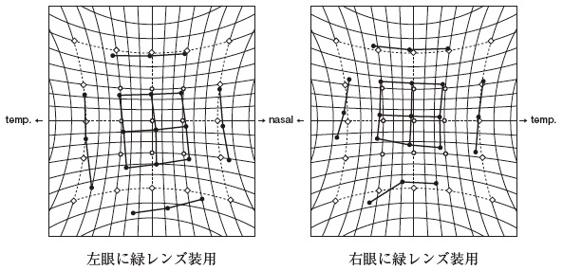
 |  | 1 | 右眼固視時の左上方視
 |  | 2 | 左眼固視時の左下方視 | 正解
 |  | 3 | 右眼固視時の右上方視
 |  | 4 | 左眼固視時の右上方視
 |  | 5 | 右眼固視時の右下方視
視能訓練士 | 2014 | 斜視【各型】 |  | 2014_co_14_am053
 |  | 顔を右に回して見るのはどれか。
 |  | 1 | A型外斜視
 |  | 2 | 左外直筋麻痺
 |  | 3 | 右動眼神経麻痺
 |  | 4 | 左Duane症候群Ⅱ型 | 正解
 |  | 5 | 静止位が右方向にある眼振
視能訓練士 | 2014 | 弱視 |  | 2014_co_14_am054
 |  | 左眼上耳側偏心固視の患者に受動的固視検査を行ったとき、視標の見える方向で正しいのはどれか。
 |  | 1 | 右
 |  | 2 | 右 上
 |  | 3 | 右 下
 |  | 4 | 左 上 | 正解
 |  | 5 | 左 下
視能訓練士 | 2014 | 弱視 |  | 2014_co_14_am055
 |  | 弱視治療の効果判定に用いないのはどれか。
 |  | 1 | 視覚誘発電位
 |  | 2 | 静的視野検査 | 正解
 |  | 3 | 近見立体視検査
 |  | 4 | 4⊿基底外方試験
 |  | 5 | コントラスト感度
視能訓練士 | 2014 | 弱視 |  | 2014_co_14_am056
 |  | 弱視訓練に用いる遮閉具の写真を別に示す。 正しいのはどれか。2つ選べ。
 |  | 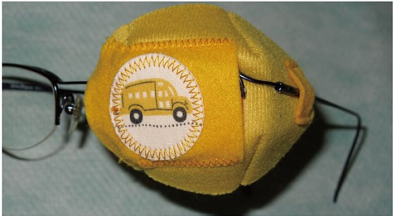
 |  | 1 | 皮膚への負担が大きい。
 |  | 2 | 不同視弱視に適している。 | 正解
 |  | 3 | 中心固視不良の斜視弱視に適している。
 |  | 4 | 片眼先天白内障術後の弱視訓練に適している。
 |  | 5 | 弱視訓練の必要性を理解できる年齢の児に適している。 | 正解
視能訓練士 | 2014 | 弱視 |  | 2014_co_14_am057
 |  | 弱視訓練について正しいのはどれか。
 |  | 1 | 遮閉時間は屈折値で決める。
 |  | 2 | 形態覚遮断弱視には視能訓練は行わない。
 |  | 3 | 眼鏡装用ができない不同視弱視には健眼遮閉のみ行う。
 |  | 4 | 弱視眼の視力が向上しない場合はコンプライアンスを確認する。 | 正解
 |  | 5 | 偏心固視を伴う弱視にはアトロピン硫酸塩による不完全遮閉が適している。
視能訓練士 | 2014 | ロービジョン | ロービジョン | 2014_co_14_am058
 |  | 光学的補助具としてハイパワープラスレンズ眼鏡を片眼に装用する場合、考慮する必要がないのはどれか。
 |  | 1 | 重 量
 |  | 2 | 照 度
 |  | 3 | 輻 湊 | 正解
 |  | 4 | 視界の広さ
 |  | 5 | 対象物との距離
視能訓練士 | 2014 | 斜視【斜視治療】 |  | 2014_co_14_am059
 |  | 眼球牽引試験を共同性斜視の手術前に行う目的はどれか。2つ選べ。
 |  | 1 | 網膜対応の確認 | 正解
 |  | 2 | 術後複視の発現の確認 | 正解
 |  | 3 | 外眼筋炎の有無の確認
 |  | 4 | 外眼筋拘縮の有無の確認
 |  | 5 | 異常神経支配の有無の確認
視能訓練士 | 2014 | 斜視【斜視治療】 |  | 2014_co_14_am060
 |  | 外方回旋斜視に対する手術はどれか。
 |  | 1 | 下斜筋後転
 |  | 2 | 外直筋上方移動
 |  | 3 | 上直筋鼻側移動
 |  | 4 | 下直筋耳側移動
 |  | 5 | 上斜筋前部前転 | 正解
視能訓練士 | 2014 | 斜視【斜視治療】 |  | 2014_co_14_am061
 |  | 斜視手術とその合併症の組合せで誤っているのはどれか。
 |  | 1 | 下直筋後転 -- 下眼瞼の後退
 |  | 2 | 上直筋短縮 -- 上眼瞼の後退 | 正解
 |  | 3 | 内直筋Faden手術 -- 内転制限
 |  | 4 | 片眼外直筋大量後転 -- 外転制限
 |  | 5 | 下斜筋と上直筋の同時後転 -- 上転制限
視能訓練士 | 2014 | 斜視【斜視治療】 |  | 2014_co_14_am062（不備問題採点除外）
 |  | 融像訓練で用いるカードを図に示す。 誤っているのはどれか。
 |  | 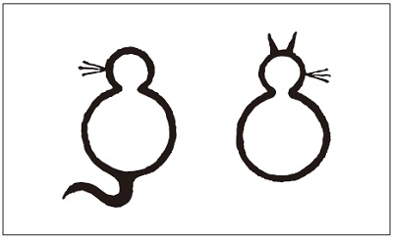
 |  | 1 | カードを交差性に見る。 | 正解
 |  | 2 | 図形を明視する必要がある。
 |  | 3 | 眼前約30cmの距離で行う。
 |  | 4 | 両耳側網膜の生理的複視を意識する。
 |  | 5 | カードを肩幅まで広げたら元の位置まで戻す。
視能訓練士 | 2014 | 斜視【斜視治療】 |  | 2014_co_14_am063
 |  | 遮閉法の適応とならないのはどれか。
 |  | 1 | 抑 制
 |  | 2 | 偏心固視
 |  | 3 | 融像衰弱 | 正解
 |  | 4 | 異常融像
 |  | 5 | 眼球運動障害
視能訓練士 | 2014 | 眼疾病学 |  | 2014_co_14_am064
 |  | 先天眼振について誤っているのはどれか。
 |  | 1 | 動揺視を伴う。 | 正解
 |  | 2 | 暗所で減弱する。
 |  | 3 | 固視によって増強する。
 |  | 4 | 頭位異常が観察される。
 |  | 5 | 両眼視機能は正常である。
視能訓練士 | 2014 | 斜視【斜視検査】 |  | 2014_co_14_am065
 |  | 外斜位の検出方法で正しいのはどれか。
 |  | 1 | 遮閉試験
 |  | 2 | Hess赤緑試験
 |  | 3 | 大型弱視鏡検査
 |  | 4 | 遮閉-非遮閉試験 | 正解
 |  | 5 | Maddox杆による方法
視能訓練士 | 2014 | 眼疾病学 |  | 2014_co_14_am066
 |  | 27歳の女性。羞明を訴えて来院した。低濃度コリン薬点眼前の瞳孔の写真（A）と点眼後の瞳孔の写真（B）を別に示す。 この疾患について誤っているのはどれか。
 |  | 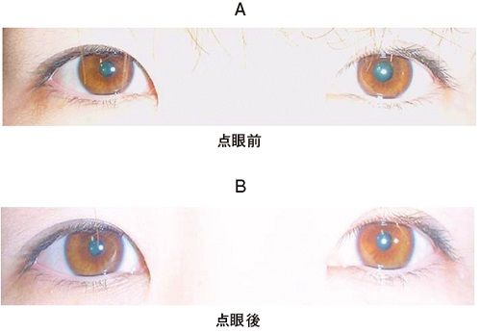
 |  | 1 | 両眼性である。 | 正解
 |  | 2 | 瞳孔は分節状麻痺を呈する。
 |  | 3 | 明所で瞳孔不同が明らかとなる。
 |  | 4 | 瞳孔の対光・近見反応解離を呈する。
 |  | 5 | 点眼試験は脱神経過敏性の獲得後に有効となる。
視能訓練士 | 2014 | 視覚生理学の基礎 |  | 2014_co_14_am067
 |  | 8歳の男児。色覚異常を指摘されて来院した。パネルD-15の結果を別に示す。 正しいのはどれか。
 |  | 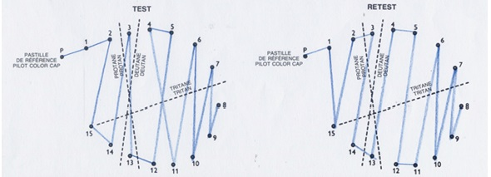
 |  | 1 | 保因者は約5％である。
 |  | 2 | 軽度の色覚異常である。
 |  | 3 | 日本人女性の0.02％にみられる。
 |  | 4 | 先天色覚異常で最も多い病型である。 | 正解
 |  | 5 | 長波長域の感度低下が特徴的である。
視能訓練士 | 2014 | 斜視【斜視検査】 |  | 2014_co_14_am068
 |  | 63歳の男性。複視を訴えて来院した。遠見でのMaddox正切尺による眼位検査の結果を別に示す。 正しいのはどれか。2つ選べ。
 |  | 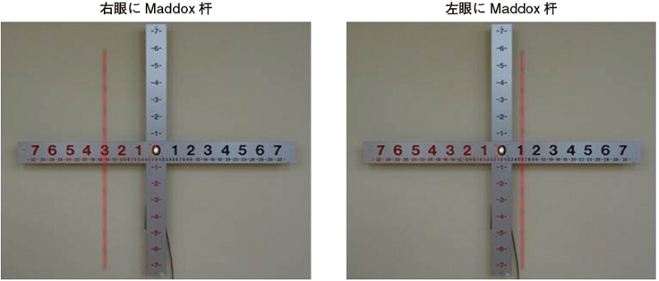
 |  | 1 | 左眼が麻痺眼である。 | 正解
 |  | 2 | 眼位は内斜視である。
 |  | 3 | Maddox杆を水平に装用している。 | 正解
 |  | 4 | 顕性の眼位ずれのみを測定している。
 |  | 5 | 左眼にMaddox杆装用時の眼位ずれは6°である。
視能訓練士 | 2014 | 斜視【各型】 |  | 2014_co_14_am069
 |  | 14歳の女子。内斜視を主訴に来院した。視力は右1.2（矯正不能）、左1.2（矯正不能）で、眼球運動障害および斜筋の過動はない。右眼固視時の左眼の半透明オクルーダによる遮閉前後の写真を別に示す。 大型弱視鏡で右眼固視9方向他覚的斜視角を測定するとき、左眼上転偏位が著明になるのはどれか。2つ選べ。
 |  | 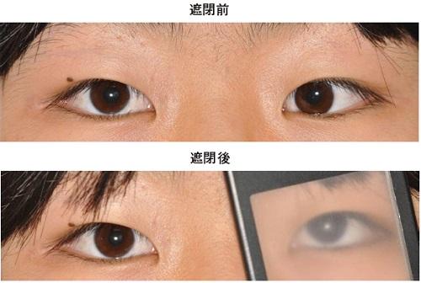
 |  | 1 | 右方視
 |  | 2 | 左方視 | 正解
 |  | 3 | 下方視 | 正解
 |  | 4 | 上方視
 |  | 5 | 右上方視
視能訓練士 | 2014 | 眼疾病学 |  | 2014_co_14_am070
 |  | 48歳の女性。健康診断にて眼圧が右25mmHg、左21mmHgであり、右眼底の異常を指摘された。健康診断時の眼底写真を別に示す。 正しいのはどれか。2つ選べ。
 |  | 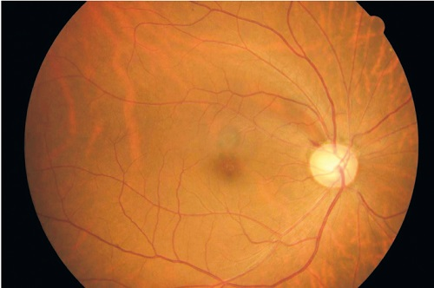
 |  | 1 | 乳頭出血 | 正解
 |  | 2 | 近視性コーヌス
 |  | 3 | 網膜有髄神経線維
 |  | 4 | 網膜神経線維層欠損 | 正解
 |  | 5 | 視野上方に感度低下
視能訓練士 | 2014 | 眼疾病学 |  | 2014_co_14_am071
 |  | 13歳の女子。学校の健康診断で両眼の視力障害を指摘された。初診時視力は右0.2（1.2×-2.00D=+2.00D）、左0.1（1.2×-2.00D=+2.00D）であった。 みられない症状はどれか。
 |  | 1 | 色覚異常
 |  | 2 | 眼瞼のけいれん
 |  | 3 | 近見視力の低下
 |  | 4 | 対光反射の低下 | 正解
 |  | 5 | 求心性視野狭窄
視能訓練士 | 2014 | 斜視【斜視検査】 |  | 2014_co_14_am072
 |  | 13歳の女子。眼位異常を主訴に来院した。裸眼での眼位は遠見で20⊿内斜視、近見で35⊿内斜視である。調節麻痺薬による屈折検査では両眼とも+3.00Dである。屈折矯正下で眼位検査を行ったところ遠見で4⊿内斜位、近見で20⊿内斜視である。 次に行うべき検査はどれか。
 |  | 1 | 大型弱視鏡の両鏡筒を15°下げて眼位検査
 |  | 2 | 大型弱視鏡で+3.00Dを負荷して眼位検査
 |  | 3 | 近見で+3.00Dを負荷して立体視検査
 |  | 4 | 近見で+3.00Dを負荷して眼位検査 | 正解
 |  | 5 | 遠見で-3.00Dを負荷して眼位検査
視能訓練士 | 2014 | 斜視【各型】 |  | 2014_co_14_am073
 |  | 9歳の女児。間欠性外斜視と診断され、その後に大型弱視鏡検査を行った。自覚的斜視角-2°の位置で片眼点滅を行ったところ復位運動はなかった。他覚的斜視角-20°の位置でスライドは同側性に見え、ハンドルを移動させても変化がなかった。 考えられるのはどれか。
 |  | 1 | 正常対応
 |  | 2 | 対応欠如
 |  | 3 | 二重対応 | 正解
 |  | 4 | 調和性異常対応
 |  | 5 | 不調和性異常対応
視能訓練士 | 2014 | 斜視【各型】 |  | 2014_co_14_am074
 |  | 5歳の女児。眼位異常を主訴に来院した。視力は右1.2（矯正不能）、左1.0（矯正不能）。斜視角は上方視で+25°、正面視で+15°、下方視で-5°であった。 考えられるのはどれか。
 |  | 1 | 外直筋過動
 |  | 2 | 上直筋不全
 |  | 3 | 下直筋過動
 |  | 4 | 上斜筋過動
 |  | 5 | 下斜筋不全 | 正解
視能訓練士 | 2014 | ロービジョン | ロービジョン | 2014_co_14_am075
 |  | 65歳の男性。新聞を読むための眼鏡作成を希望して来院した。遠見視力は右手動弁、左0.1（0.3×-2.50D）である。 ハイパワープラスレンズ眼鏡の第一選択となるレンズはどれか。 ただし、新聞を読むために必要な視力は0.5、基準とした距離は30cmとする。
 |  | 1 | +0.50D
 |  | 2 | +1.50D
 |  | 3 | +3.00D | 正解
 |  | 4 | +4.00D
 |  | 5 | +5.50D

